Darujme SK
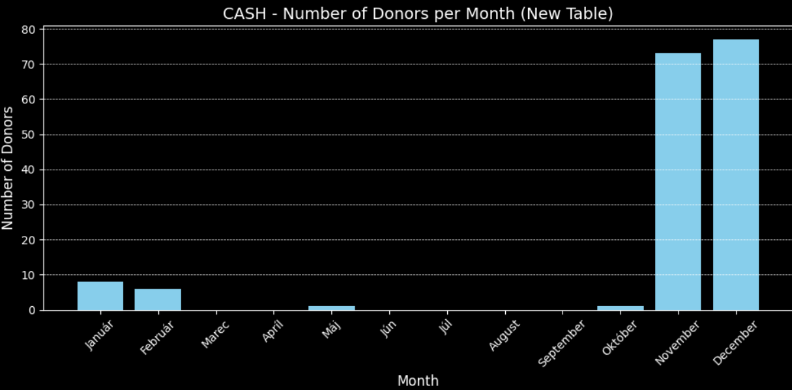
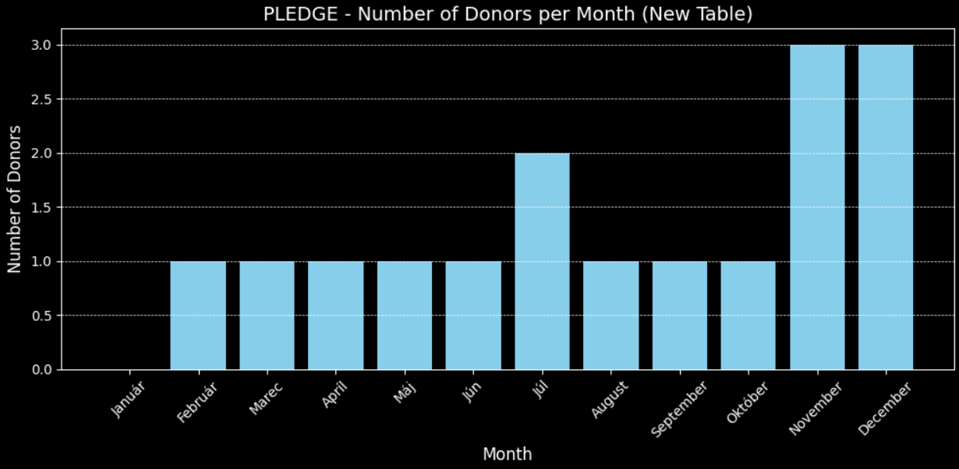
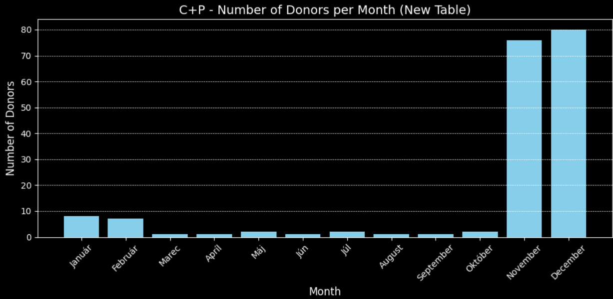
DAR | 2025

CASH | Január | Február | Marec | Apríl | Máj | Jún | Júl | August | September | Október | November | December | Total statistics:
Doners n. | 193.0 | 250.0 | 319.0 | 299.0 | 1,935.0 | 713.0 | 491.0 |  |  |  |  |  | 4,200.0
Amount (€) | 6,122.0 | 6,534.5 | 9,804.9 | 9,451.0 | 26,419.7 | 15,497.0 | 13,030.0 |  |  |  |  |  | 86,859.1
Mean | 31.7 | 26.1 | 30.7 | 31.6 | 13.7 | 21.7 | 26.5 |  |  |  |  |  | 26.0

PLEDGE | Január | Február | Marec | Apríl | Máj | Jún | Júl | August | September | Október | November | December | Total statistics:
Doners n. | 184.0 | 202.0 | 263.0 | 298.0 | 480.0 | 462.0 | 575.0 |  |  |  |  |  | 2,464.0
Amount (€) | 2,667.5 | 2,725.0 | 3,603.0 | 4,199.0 | 6,177.4 | 6,042.0 | 8,025.0 |  |  |  |  |  | 33,438.9
Mean | 14.5 | 13.5 | 13.7 | 14.0 | 12.9 | 13.1 | 14.0 |  |  |  |  |  | 13.7

C+P | Január | Február | Marec | Apríl | Máj | Jún | Júl | August | September | Október | November | December | Total statistics:
Doners n. | 377.0 | 452.0 | 582.0 | 597.0 | 2,415.0 | 1,175.0 | 1,066.0 |  |  |  |  |  | 6,664.0
Amount (€) | 8,789.5 | 9,259.5 | 13,407.3 | 13,650.0 | 32,597.0 | 21,539.0 | 21,055.0 |  |  |  |  |  | 120,297.3
Mean | 23.3 | 20.5 | 23.0 | 22.9 | 13.5 | 18.3 | 19.8 |  |  |  |  |  | 20.2

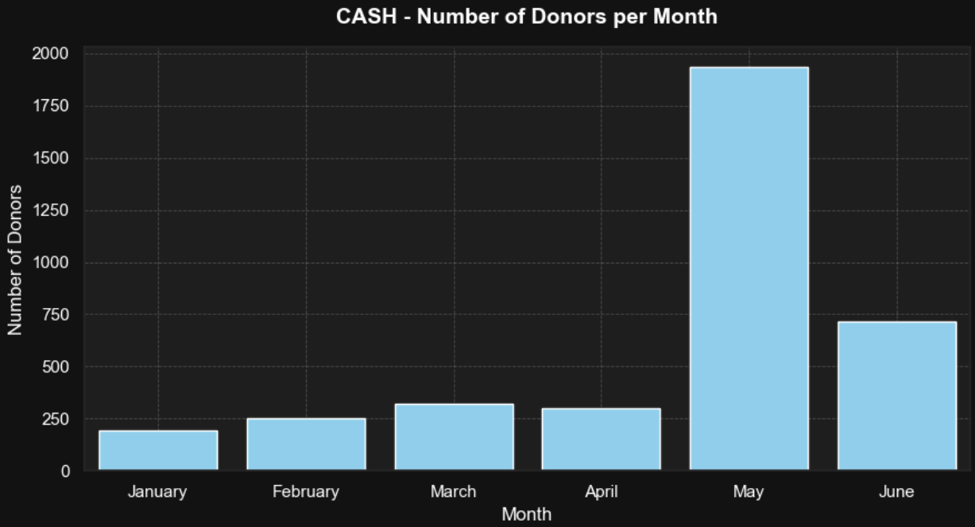
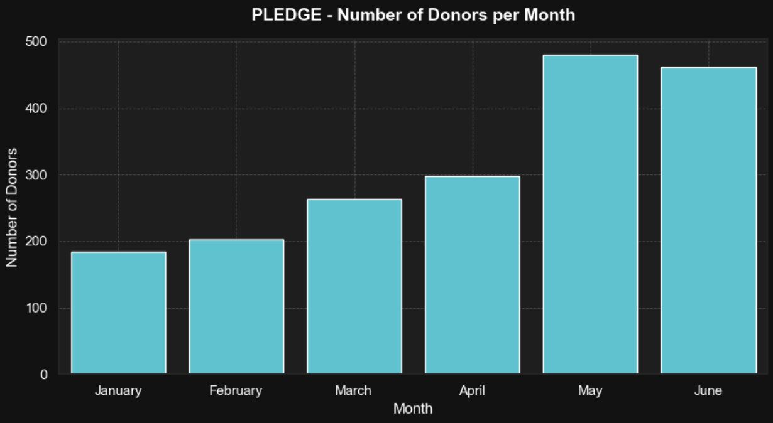
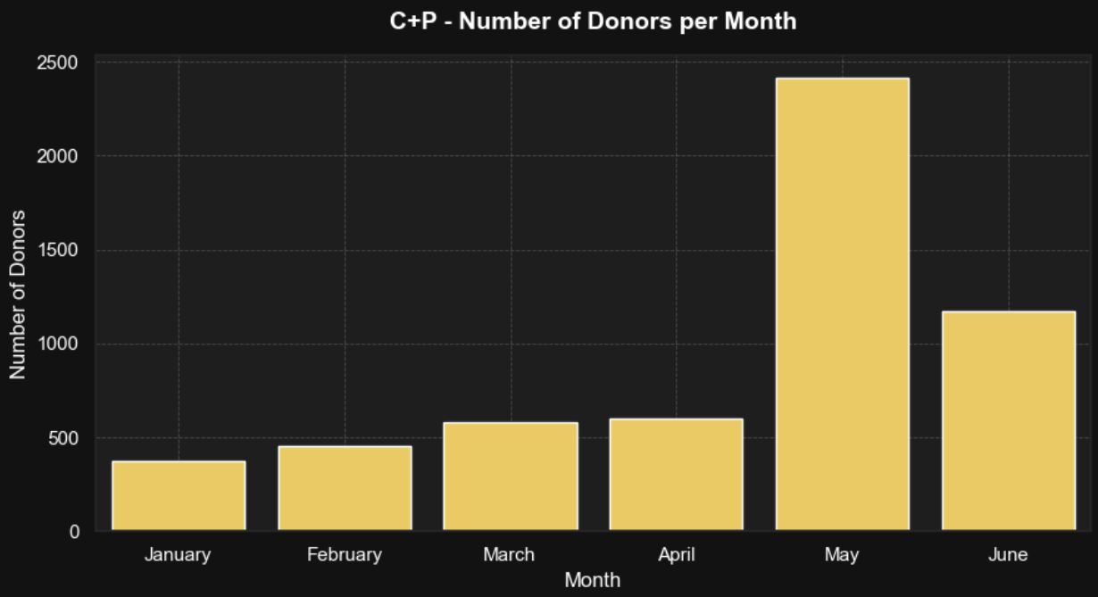

DAR | 2024

CASH | Január | Február | Marec | Apríl | Máj | Jún | Júl | August | September | Október | November | December | Total statistics:
Doners n. | 5.0 | 74.0 | 69.0 | 42.0 | 176.0 | 75.0 | 97.0 | 193.0 | 34.0 | 151.0 | 320.0 | 212.0 | 1,448.0
Amount (€) | 108.0 | 1,497.0 | 3,195.4 | 1,276.2 | 4,452.0 | 3,280.0 | 3,603.0 | 61,810.1 | 677.9 | 5,990.5 | 8,804.0 | 7,968.5 | 102,662.6
Mean | 21.6 | 20.2 | 46.3 | 30.4 | 25.3 | 43.7 | 37.1 | 35.3 | 19.9 | 39.7 | 27.5 | 37.6 | 32.1

PLEDGE | Január | Február | Marec | Apríl | Máj | Jún | Júl | August | September | Október | November | December | Total statistics:
Doners n. | 1.0 | 1.0 | 1.0 | 33.0 | 52.0 | 64.0 | 68.0 | 111.0 | 94.0 | 105.0 | 113.0 | 141.0 | 784.0
Amount (€) | 20.0 | 20.0 | 20.0 | 378.0 | 378.0 | 716.0 | 782.0 | 1,554.0 | 1,308.0 | 1,406.0 | 1,540.3 | 2,070.5 | 10,192.8
Mean | 20.0 | 20.0 | 20.0 | 11.5 | 13.5 | 11.2 | 11.5 | 14.0 | 13.9 | 13.4 | 13.6 | 14.7 | 14.8

C+P | Január | Február | Marec | Apríl | Máj | Jún | Júl | August | September | Október | November | December | Total statistics:
Doners n. | 6.0 | 75.0 | 70.0 | 75.0 | 228.0 | 139.0 | 165.0 | 304.0 | 128.0 | 256.0 | 433.0 | 353.0 | 2,232.0
Amount (€) | 128.0 | 1,717.0 | 3,215.4 | 1,654.2 | 5,154.0 | 3,996.0 | 4,385.0 | 8,364.2 | 1,985.9 | 7,396.5 | 10,344.3 | 10,039.0 | 58,379.5
Mean | 21.3 | 20.2 | 45.9 | 22.0 | 22.6 | 28.7 | 26.6 | 27.5 | 15.5 | 28.9 | 23.9 | 28.4 | 26.0

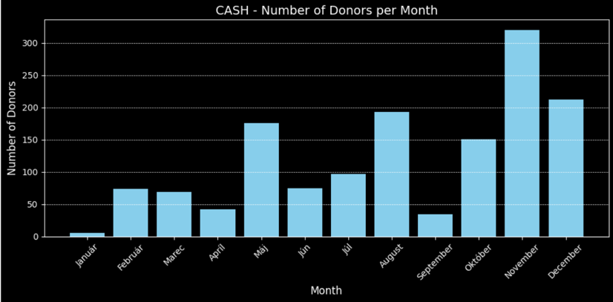
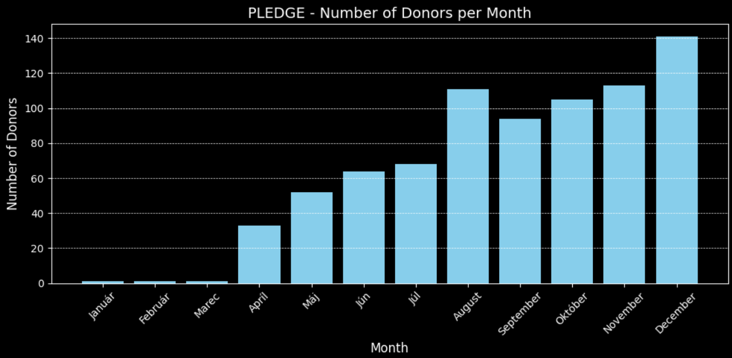
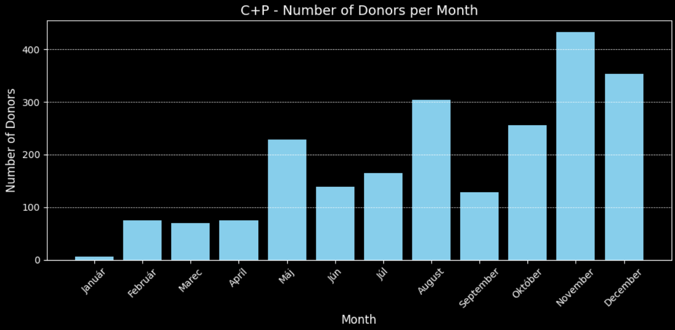

DAR | 2023

CASH | Január | Február | Marec | Apríl | Máj | Jún | Júl | August | September | Október | November | December | Total statistics:
Doners n. | 8.0 | 6.0 | 0.0 | 0.0 | 1.0 | 0.0 | 0.0 | 0.0 | 0.0 | 1.0 | 73.0 | 77.0 | 166.0
Amount (€) | 126 | 128.0 | 0.0 | 0.0 | 20.0 | 0.0 | 0.0 | 0.0 | 0.0 | 5.0 | 2,200.0 | 3,241.0 | 5,720.0
Mean | 15.7 | 21.3 | 0.0 | 0.0 | 20.0 | 0.0 | 0.0 | 0.0 | 0.0 | 5.0 | 30.1 | 42.0 | 11.2

PLEDGE | Január | Február | Marec | Apríl | Máj | Jún | Júl | August | September | Október | November | December | Total statistics:
Doners n. | 0.0 | 1.0 | 1.0 | 1.0 | 1.0 | 1.0 | 2.0 | 1.0 | 1.0 | 1.0 | 3.0 | 3.0 | 16.0
Amount (€) | 0.0 | 20.0 | 20.0 | 20.0 | 20.0 | 20.0 | 40.0 | 20.0 | 20.0 | 20.0 | 60.0 | 60.0 | 320.0
Mean | 0.0 | 20.0 | 20.0 | 20.0 | 20.0 | 20.0 | 20.0 | 20.0 | 20.0 | 20.0 | 20.0 | 20.0 | 18.3

C+P | Január | Február | Marec | Apríl | Máj | Jún | Júl | August | September | Október | November | December | Total statistics:
Doners n. | 8.0 | 7.0 | 1.0 | 1.0 | 2.0 | 1.0 | 2.0 | 1.0 | 1.0 | 2.0 | 76.0 | 80.0 | 182.0
Amount (€) | 126.0 | 148.0 | 20.0 | 20.0 | 40.0 | 20.0 | 40.0 | 20.0 | 20.0 | 25.0 | 2,260.0 | 3,301.0 | 6,040.0
Mean | 15.7 | 21.1 | 20.0 | 20.0 | 20.0 | 20.0 | 20.0 | 20.0 | 20.0 | 12.5 | 29.7 | 41.3 | 21.7

Donor Perfect
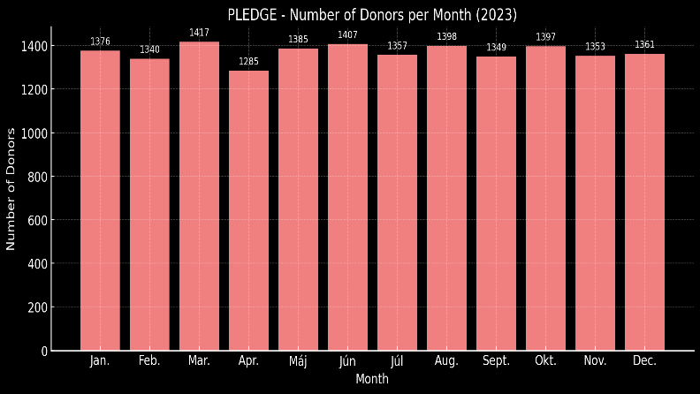
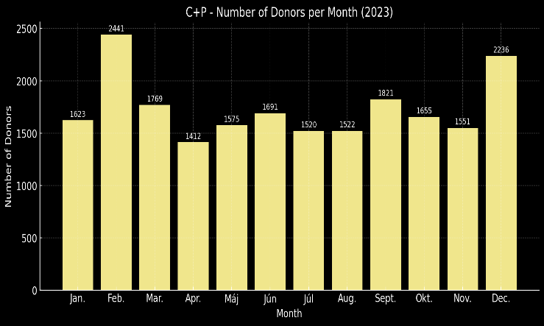
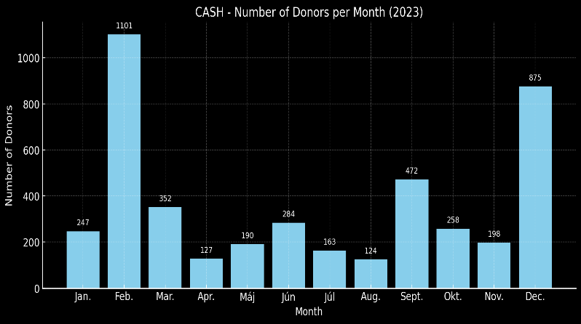
DP | 2025

CASH | Január | Február | Marec | Apríl | Máj | Jún | Júl | August | September | Október | November | December | Total statistics:
Doners n. | 341.0 | 390.0 | 556.0 | 612.0 | 2,010.0 | 776.0 |  |  |  |  |  |  | 4,685.0
Amount (€) | 11796.9 | 10,158.6 | 14,578.1 | 15,993.6 | 27,797.2 | 16,988.4 |  |  |  |  |  |  | 97312.8
Mean | 34.6 | 26.0 | 26.2 | 26.1 | 13.8 | 21.9 |  |  |  |  |  |  | 24.8

PLEDGE | Január | Február | Marec | Apríl | Máj | Jún | Júl | August | September | Október | November | December | Total statistics
Doners n. | 1,482.0 | 1,456.0 | 1,544.0 | 1,583.0 | 1,737.0 | 1,703.0 |  |  |  |  |  |  | 9,505.0
Amount (€) | 18,500.7 | 18,061.2 | 19,313.2 | 19,981.2 | 21,738.6 | 21,401.2 |  |  |  |  |  |  | 118,996.1
Mean | 12.5 | 12.4 | 12.5 | 12.60 | 12.5 | 12.6 |  |  |  |  |  |  | 12.5

C+P | Január | Február | Marec | Apríl | Máj | Jún | Júl | August | September | Október | November | December | Total statistics:
Doners n. | 1,823.0 | 1,846.0 | 2,100.0 | 2,195.0 | 3,747.0 | 2,479.0 |  |  |  |  |  |  | 14,190.0
Amount (€) | 30,297.7 | 28,219.8 | 33,891.4 | 35974.81 | 49,535.8 | 38,389.6 |  |  |  |  |  |  | 216,309.1
Mean | 16.6 | 15.3 | 16.1 | 16.4 | 13.2 | 15.5 |  |  |  |  |  |  | 15.5
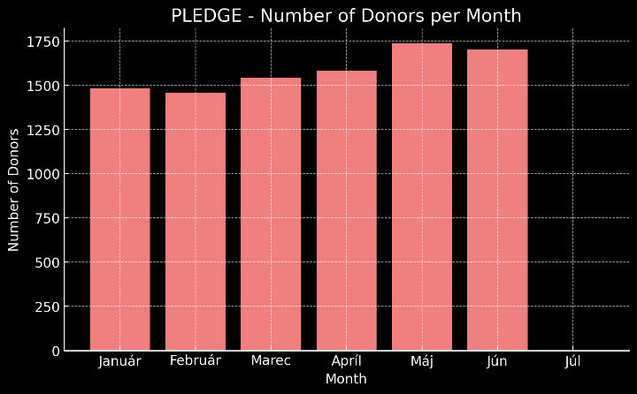
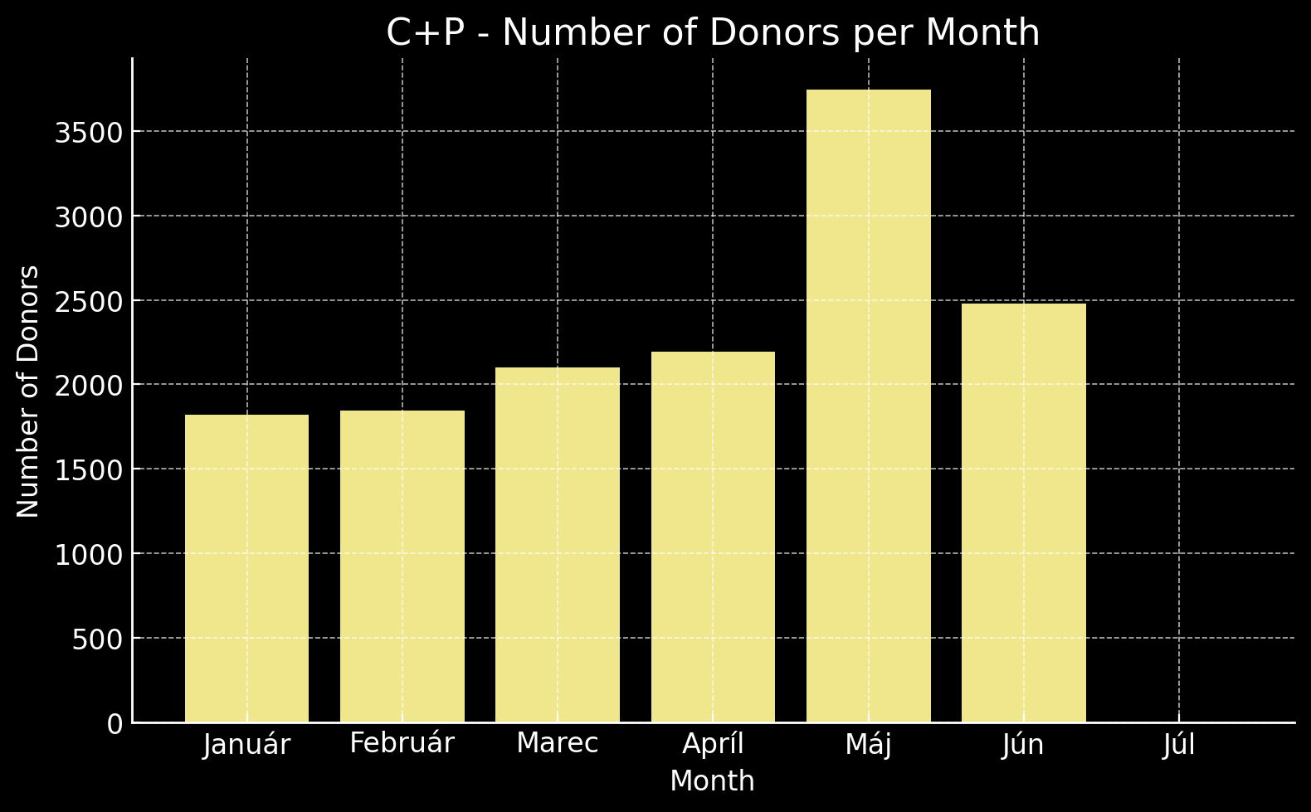
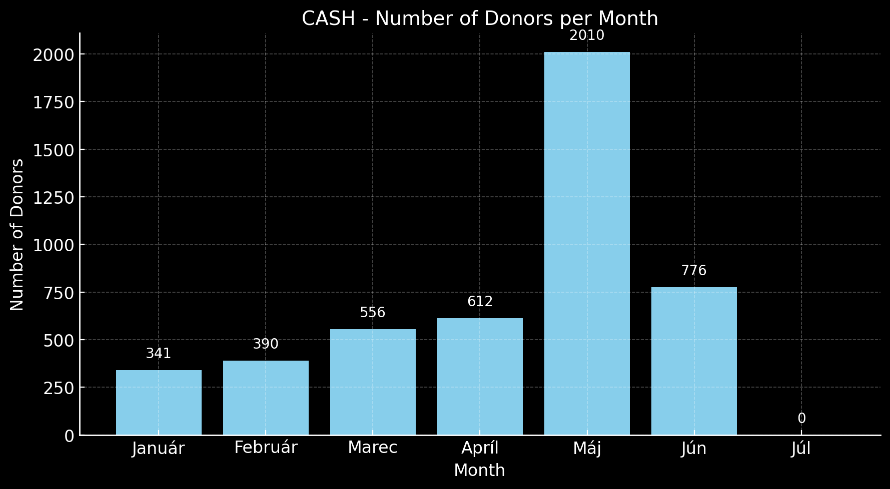

DP | 2024

CASH | Január | Február | Marec | Apríl | Máj | Jún | Júl | August | September | Október | November | December | Total statistics:
Doners n. | 148.0 | 124.0 | 169.0 | 135.0 | 293.0 | 508.0 | 233.0 | 261.0 | 91.0 | 584.0 | 642.0 | 1,356.0 | 4,544.0
Amount (€) | 8623.8 | 4,544.1 | 5,966.6 | 4,635.2 | 7,710.7 | 13,156.8 | 6,047.9 | 8,248.9 | 6,117.3 | 17,478.4 | 16,129.2 | 42,398.0 | 141056.85
Mean | 58.3 | 36.6 | 35.3 | 34.3 | 26.3 | 25.9 | 26.0 | 31.6 | 67.2 | 29.9 | 25.1 | 31.3 | 35.7

PLEDGE | Január | Február | Marec | Apríl | Máj | Jún | Júl | August | September | Október | November | December | Total statistics
Doners n. | 1,393.0 | 1,347.0 | 1,327.0 | 1,415.0 | 1,439.0 | 1,371.0 | 1,454.0 | 1,455.0 | 1,415.0 | 1,449.0 | 1,403.0 | 1,466.0 | 16,934.0
Amount (€) | 16,106.3 | 16,190.8 | 15,535.5 | 17,374.2 | 16,863.2 | 16,056.2 | 17,287.2 | 17,459.9 | 17,097.9 | 17,386.9 | 16,816.2 | 17,798.7 | 201,973.0
Mean | 11.6 | 12.0 | 12.0 | Jan-00 | 11.7 | 11.7 | 11.9 | 12.0 | 12.1 | 12.0 | 12.0 | 12.1 | 11.9

C+P | Január | Február | Marec | Apríl | Máj | Jún | Júl | August | September | Október | November | December | Total statistics:
Doners n. | 1,541.0 | 1,471.0 | 1,496.0 | 1,550.0 | 1,732.0 | 1,879.0 | 1,687.0 | 1,716.0 | 1,506.0 | 2,033.0 | 2,045.0 | 2,822.0 | 21,478.0
Amount (€) | 24,730.1 | 20,735.0 | 21,502.2 | 22,009.4 | 24,573.9 | 29,213.0 | 23,335.1 | 25,708.8 | 23,215.2 | 34,865.3 | 32,945.5 | 60,196.8 | 343,030.2
Mean | 16.0 | 14.1 | 14.4 | 14.2 | 14.2 | 15.5 | 13.8 | 15.0 | 15.4 | 17.1 | 16.1 | 21.3 | 15.6
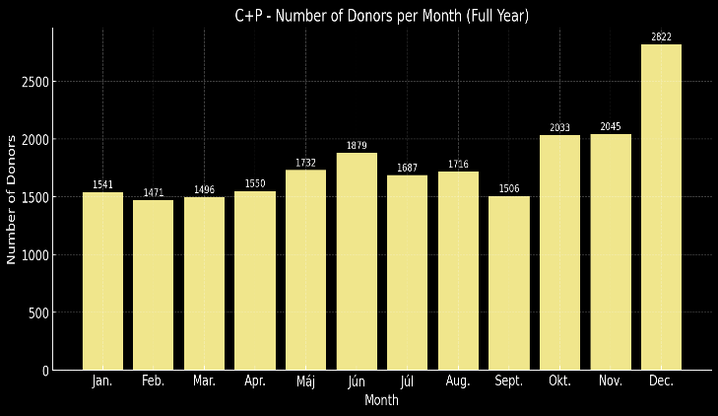
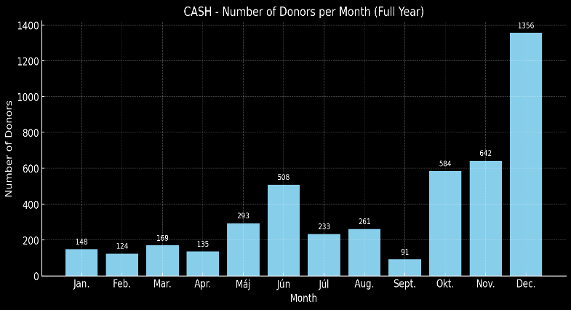
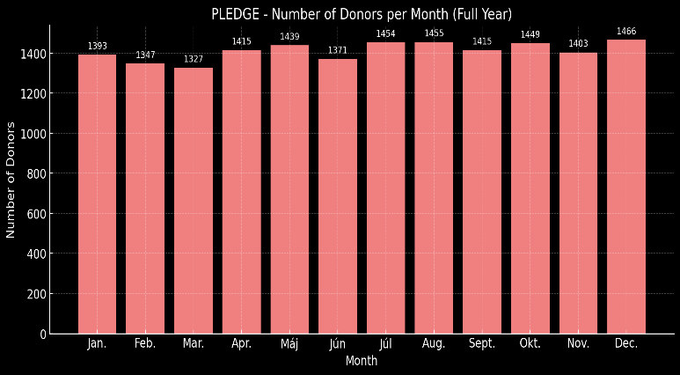

DP | 2023

CASH | Január | Február | Marec | Apríl | Máj | Jún | Júl | August | September | Október | November | December | Total statistics:
Doners n. | 247.0 | 1,101.0 | 352.0 | 127.0 | 190.0 | 284.0 | 163.0 | 124.0 | 472.0 | 258.0 | 198.0 | 875.0 | 4,391.0
Amount (€) | 7664.5 | 30,665.8 | 8,785.6 | 4,581.3 | 3,520.0 | 8,649.6 | 3,535.5 | 3,223.0 | 8,534.7 | 8,472.7 | 5,035.3 | 32,047.5 | 124715.53
Mean | 31.0 | 27.9 | 25.0 | 36.1 | 18.5 | 30.5 | 21.7 | 26.0 | 18.1 | 32.8 | 25.4 | 36.6 | 27.5

PLEDGE | Január | Február | Marec | Apríl | Máj | Jún | Júl | August | September | Október | November | December | Total statistics
Doners n. | 1,376.0 | 1,340.0 | 1,417.0 | 1,285.0 | 1,385.0 | 1,407.0 | 1,357.0 | 1,398.0 | 1,349.0 | 1,397.0 | 1,353.0 | 1,361.0 | 16,425.0
Amount (€) | 15,782.3 | 14,942.7 | 16,148.2 | 14,499.9 | 15,573.9 | 16,075.3 | 15,418.3 | 15,817.3 | 15,599.8 | 15,716.8 | 15,497.3 | 15,628.8 | 186,700.6
Mean | 11.5 | 11.2 | 11.4 | 11.3 | 11.3 | 11.4 | 11.4 | 11.3 | 11.6 | 11.2 | 11.5 | 11.5 | 11.4

C+P | Január | Február | Marec | Apríl | Máj | Jún | Júl | August | September | Október | November | December | Total statistics:
Doners n. | 1,623.0 | 2,441.0 | 1,769.0 | 1,412.0 | 1,575.0 | 1,691.0 | 1,520.0 | 1,522.0 | 1,821.0 | 1,655.0 | 1,551.0 | 2,236.0 | 20,816.0
Amount (€) | 23,446.9 | 45,608.5 | 24,933.8 | 19,080.4 | 19,093.2 | 24,725.0 | 18,953.9 | 19,040.4 | 24,134.6 | 24,189.6 | 20,532.7 | 47,676.4 | 311,415.4
Mean | 14.4 | 18.7 | 14.1 | 13.5 | 12.1 | 14.6 | 12.5 | 12.5 | 13.3 | 14.6 | 13.2 | 21.3 | 14.6

